Sheet2
FORMULARIO DE INVENTARIO DE EQUIPOS ADQUIRIDOS POR EL MESCYT
OBLIGATORIO |  |  |  |  |  |  | Cpdogo Proyecto. cod. 2020 – 2021 – 2A5 – 202.

INSTITUCIÓN EDUCACION SUPERIOR / CENTRO DE INVESTIGACIÓN | NOMBRE DEL EQUIPO | TIPO DE EQUIPO Y FUNCIONAMIENTO | NÚMERO DE SERIE | NOMBRE DEL PROYECTO QUE ADQUIRIÓ EL EQUIPO | UBICACIÓN DEL EQUIPO (Lugar Específico) | FUNCIONAMIENTO | EQUIPO APTO PARA BRINDAR SERVICIO A OTRA INSTITUCIÓN | FOTO
UNPHU | Tanque de Nitrogeno 50L | Almacena nitrógeno | No aplica | Análisis molecular de la proteína Tau y el péptido amiloide beta en células troncales de la mucosa oral para el diagnóstico temprano de la enfermedad Alzheimer2020 – 2021 – 2A5 – 202. | Labio | Equipo funcionando normal | Sí | 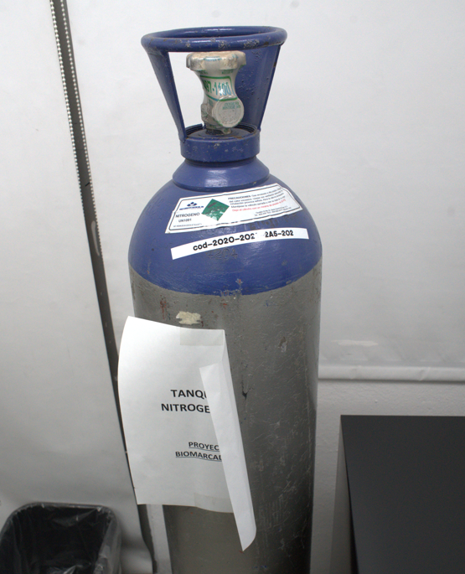
UNPHU | Easypet 3 Llenador de Pipetas Electrónico | Controlador de pipetas — Aspira líquidos | 034622L | Análisis molecular de la proteína Tau y el péptido amiloide beta en células troncales de la mucosa oral para el diagnóstico temprano de la enfermedad Alzheimer2020 – 2021 – 2A5 – 202. | Labio | Equipo funcionando normal | Sí | 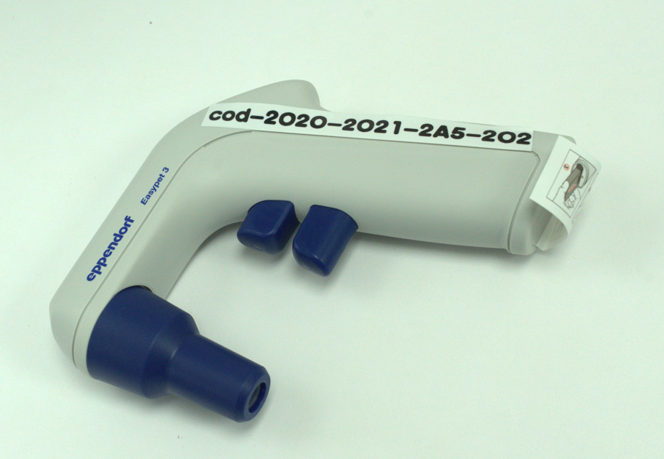
UNPHU | Laminar Flow | Cabina laminar — Filtra aire | no se ve | Análisis molecular de la proteína Tau y el péptido amiloide beta en células troncales de la mucosa oral para el diagnóstico temprano de la enfermedad Alzheimer2020 – 2021 – 2A5 – 202. | Labio | Equipo funcionando normal | Sí
UNPHU | Hepa Filter | Filtro HEPA — Filtra partículas | FORMA PARTE DE LA CABINA LAMINAR | Análisis molecular de la proteína Tau y el péptido amiloide beta en células troncales de la mucosa oral para el diagnóstico temprano de la enfermedad Alzheimer2020 – 2021 – 2A5 – 202. | Labio | Equipo funcionando normal | Sí
UNPHU | Stainless Steel Work Surface | Superficie inoxidable — Área de trabajo | NO APLICA | Análisis molecular de la proteína Tau y el péptido amiloide beta en células troncales de la mucosa oral para el diagnóstico temprano de la enfermedad Alzheimer2020 – 2021 – 2A5 – 202. | Labio | Equipo funcionando normal | Sí | 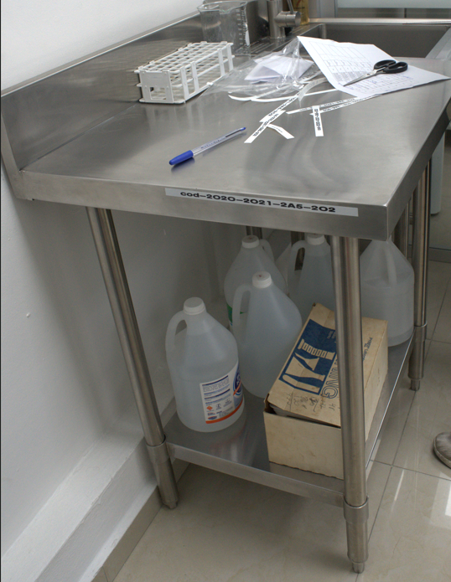
UNPHU | Filtro de carbon | Filtro de carbon | FORMA PARTE DE LA CABINA LAMINAR | Análisis molecular de la proteína Tau y el péptido amiloide beta en células troncales de la mucosa oral para el diagnóstico temprano de la enfermedad Alzheimer2020 – 2021 – 2A5 – 202. | Labio | Equipo funcionando normal | Sí | 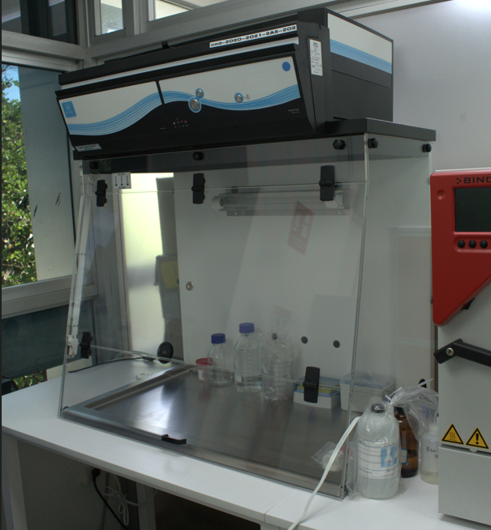
UNPHU | Baño de Maria Digital | Baño María — Calienta muestras | E12260139 | Análisis molecular de la proteína Tau y el péptido amiloide beta en células troncales de la mucosa oral para el diagnóstico temprano de la enfermedad Alzheimer2020 – 2021 – 2A5 – 202. | Labio | Equipo funcionando normal | Sí | 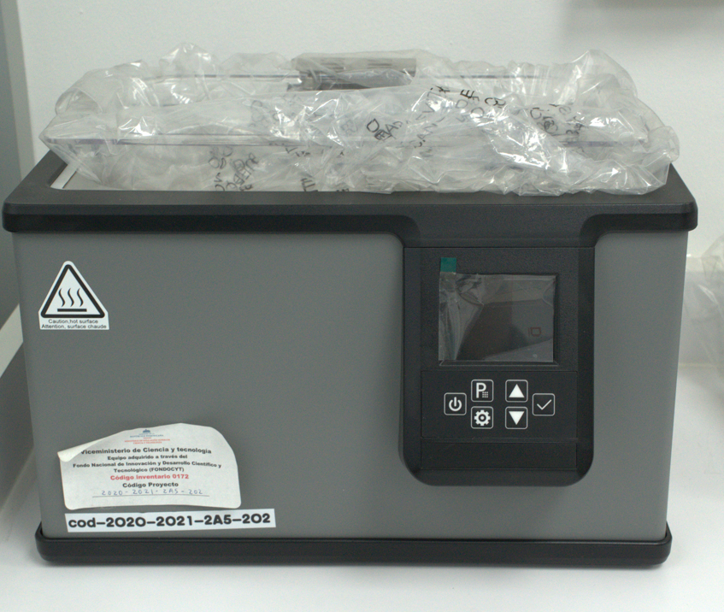
UNPHU | Centrifuga | Centrifuga | 6HCPY3378 | Análisis molecular de la proteína Tau y el péptido amiloide beta en células troncales de la mucosa oral para el diagnóstico temprano de la enfermedad Alzheimer2020 – 2021 – 2A5 – 202. | Labio | Equipo funcionando normal | Sí | 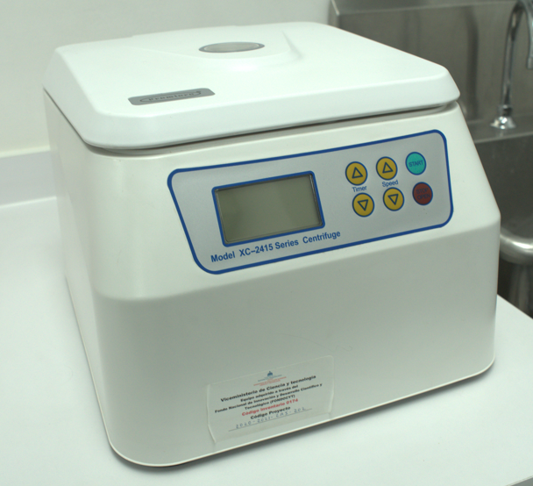
UNPHU | Binder CB 053-UL | Incubadora CO₂ — Cultiva células | 5324300 | Análisis molecular de la proteína Tau y el péptido amiloide beta en células troncales de la mucosa oral para el diagnóstico temprano de la enfermedad Alzheimer2020 – 2021 – 2A5 – 202. | Labio | Equipo funcionando normal | Sí | 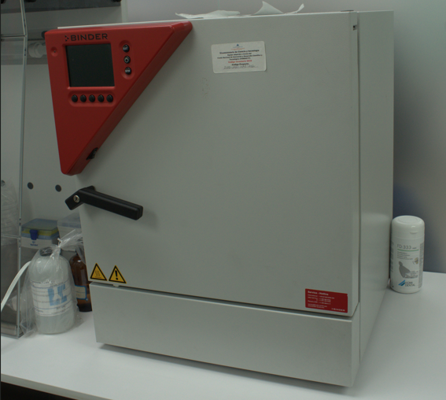
UNPHU | Cilindro C0 2 50 LT | Cilindro CO₂ — Almacena gas | No Aplica | Análisis molecular de la proteína Tau y el péptido amiloide beta en células troncales de la mucosa oral para el diagnóstico temprano de la enfermedad Alzheimer2020 – 2021 – 2A5 – 202. | Labio | Equipo funcionando normal | Sí | 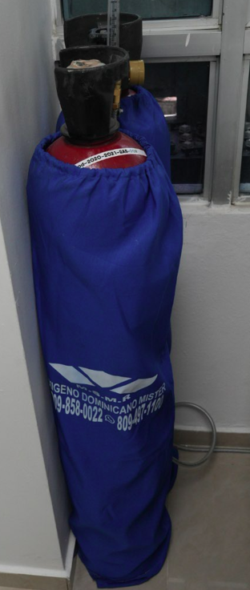
UNPHU | Cilindro C0 2 50 LT | Cilindro CO₂ — Almacena gas | No Aplica | Análisis molecular de la proteína Tau y el péptido amiloide beta en células troncales de la mucosa oral para el diagnóstico temprano de la enfermedad Alzheimer2020 – 2021 – 2A5 – 202. | Labio | Equipo funcionando normal | Sí
UNPHU | Filtro azul para microscopio | Filtro óptico — Mejora contraste | Forma parte del microscopio | Análisis molecular de la proteína Tau y el péptido amiloide beta en células troncales de la mucosa oral para el diagnóstico temprano de la enfermedad Alzheimer2020 – 2021 – 2A5 – 202. | Labio | Equipo funcionando normal | Sí | 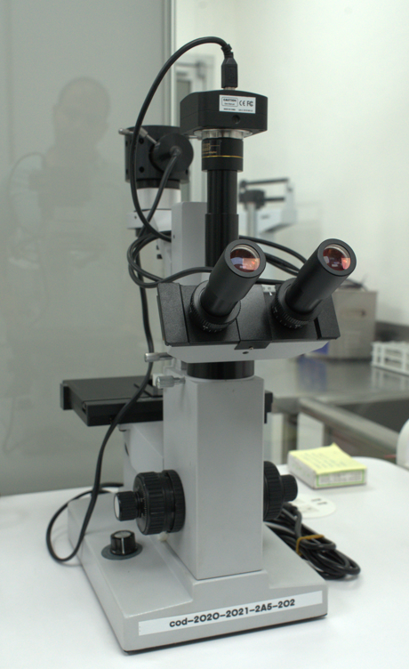
UNPHU | Pipeta eppendort xplore 5-100 UL volumen Variable multfuncional 8 salida | Pipeta multicanal — Dosifica líquidos | 083615L | Análisis molecular de la proteína Tau y el péptido amiloide beta en células troncales de la mucosa oral para el diagnóstico temprano de la enfermedad Alzheimer2020 – 2021 – 2A5 – 202. | Labio | Equipo funcionando normal | Sí | 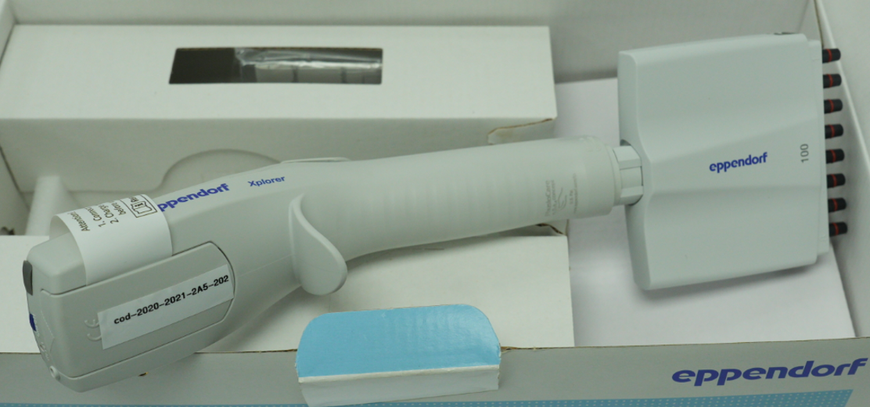
UNPHU | Inverted tissue culture microscope USB | Microscopio invertido — Observa cultivos | 2010190123 | Análisis molecular de la proteína Tau y el péptido amiloide beta en células troncales de la mucosa oral para el diagnóstico temprano de la enfermedad Alzheimer2020 – 2021 – 2A5 – 202. | Labio | Equipo funcionando normal | Sí
UNPHU | Micropipeta de 0.1-.2.5 UL | Micropipeta — Dosifica microlitros | X002HS805B | Análisis molecular de la proteína Tau y el péptido amiloide beta en células troncales de la mucosa oral para el diagnóstico temprano de la enfermedad Alzheimer2020 – 2021 – 2A5 – 202. | Labio | Equipo funcionando normal | Sí | 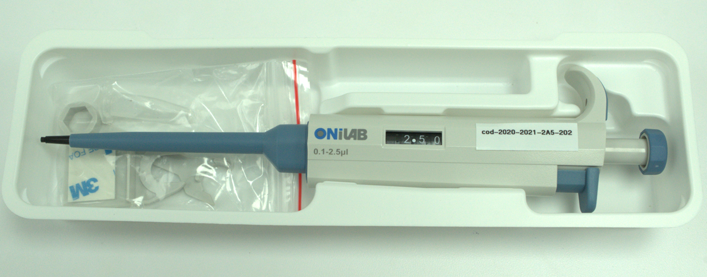
UNPHU | Micropipeta de 2-20 UL | Micropipeta — Dosifica microlitros |  | Análisis molecular de la proteína Tau y el péptido amiloide beta en células troncales de la mucosa oral para el diagnóstico temprano de la enfermedad Alzheimer2020 – 2021 – 2A5 – 202. | Labio | Equipo funcionando normal | Sí | 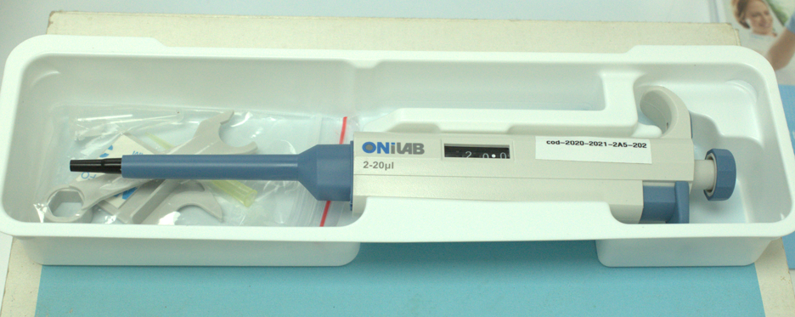
UNPHU | Micropipeta de 50 - 1000 UL | Micropipeta — Dosifica microlitros | X002HS9SCP | Análisis molecular de la proteína Tau y el péptido amiloide beta en células troncales de la mucosa oral para el diagnóstico temprano de la enfermedad Alzheimer2020 – 2021 – 2A5 – 202. | Labio | Equipo funcionando normal | Sí | 
UNPHU | Vortexer V-32 Agitador vortex 115V | Agitador vórtex — Mezcla muestras | NO SE VE NUMERO DE SERIE TAPA ETIQUETA MESCYT | Análisis molecular de la proteína Tau y el péptido amiloide beta en células troncales de la mucosa oral para el diagnóstico temprano de la enfermedad Alzheimer2020 – 2021 – 2A5 – 202. | Labio | Equipo funcionando normal | Sí | 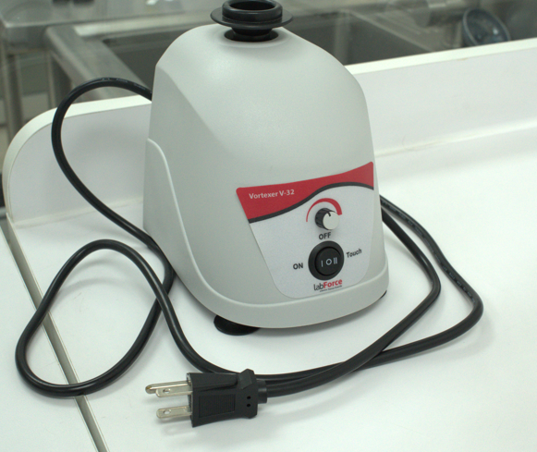
UNPHU | Countess 3 FL automatico cell counter | Contador celular — Cuenta células | 2188A22082924 | Análisis molecular de la proteína Tau y el péptido amiloide beta en células troncales de la mucosa oral para el diagnóstico temprano de la enfermedad Alzheimer2020 – 2021 – 2A5 – 202. | Labio | Equipo funcionando normal | Sí | 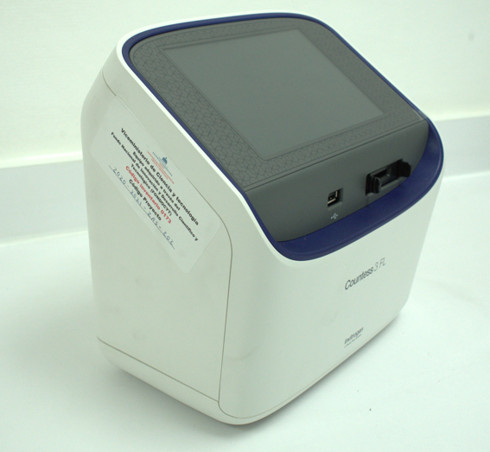
UNPHU | Pipteta Pasteur 2ml/F5 C500 | Pipeta Pasteur — Transfiere líquidos | No Aplica | Análisis molecular de la proteína Tau y el péptido amiloide beta en células troncales de la mucosa oral para el diagnóstico temprano de la enfermedad Alzheimer2020 – 2021 – 2A5 – 202. | Labio | Equipo funcionando normal | Sí | 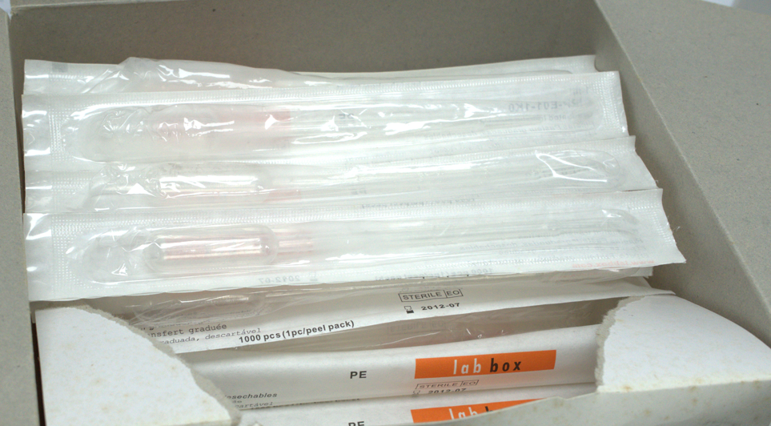
UNPHU | Pipeta ONILAB 2-20 UL | Pipeta Pasteur — Transfiere líquidos | X002HS805L | Análisis molecular de la proteína Tau y el péptido amiloide beta en células troncales de la mucosa oral para el diagnóstico temprano de la enfermedad Alzheimer2020 – 2021 – 2A5 – 202. | Labio | Equipo funcionando normal | Sí | 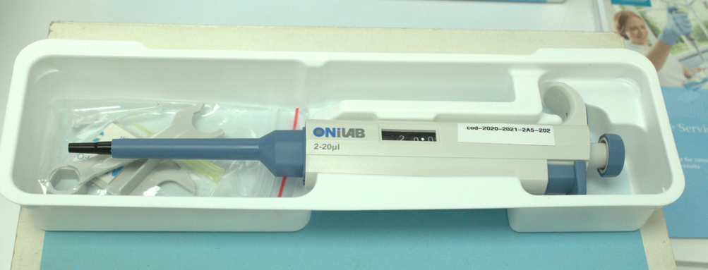
UNPHU | Pipeta ONILAB 1-2,5 UL | Pipeta Pasteur — Transfiere líquidos | X002HS805B | Análisis molecular de la proteína Tau y el péptido amiloide beta en células troncales de la mucosa oral para el diagnóstico temprano de la enfermedad Alzheimer2020 – 2021 – 2A5 – 202. | Labio | Equipo funcionando normal | Sí | 
UNPHU | Pipeta ONILAB 100-100UL | Pipeta Pasteur — Transfiere líquidos | X002HS9SCP | Análisis molecular de la proteína Tau y el péptido amiloide beta en células troncales de la mucosa oral para el diagnóstico temprano de la enfermedad Alzheimer2020 – 2021 – 2A5 – 202. | Labio | Equipo funcionando normal | Sí | 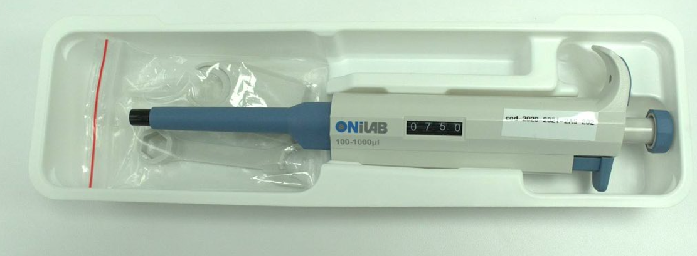
UNPHU | Matraz de lavado de pipteta | Matraz lavador — Enjuaga pipetas | No Aplica | Análisis molecular de la proteína Tau y el péptido amiloide beta en células troncales de la mucosa oral para el diagnóstico temprano de la enfermedad Alzheimer2020 – 2021 – 2A5 – 202. | Labio | Equipo funcionando normal | Sí | 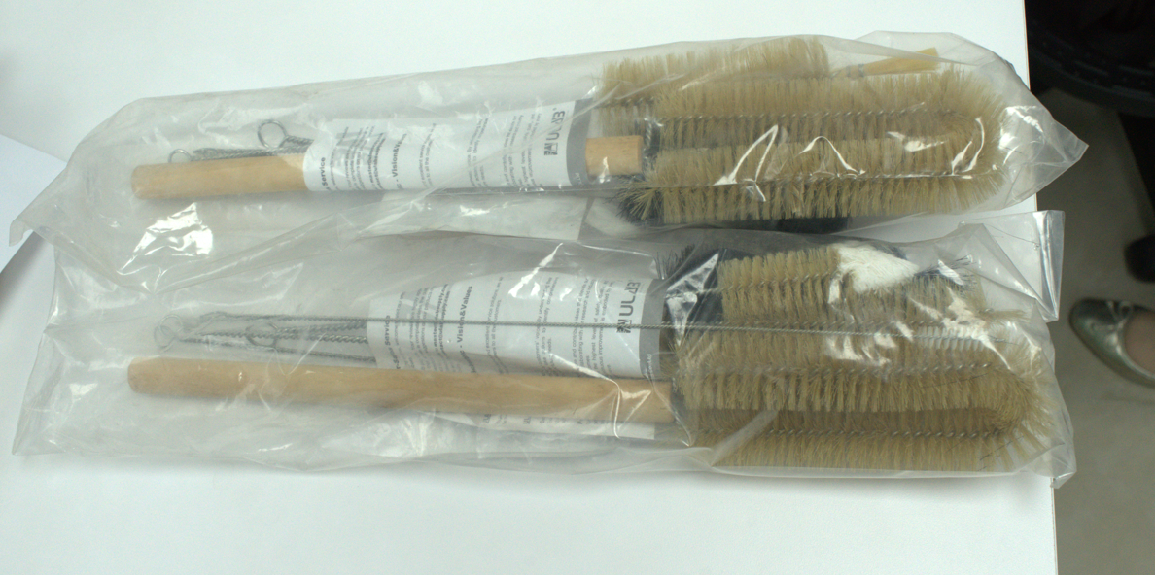
UNPHU | Ermenmeyer 50 ml | Matraz Erlenmeyer — Mezcla líquidos | No Aplica | Análisis molecular de la proteína Tau y el péptido amiloide beta en células troncales de la mucosa oral para el diagnóstico temprano de la enfermedad Alzheimer2020 – 2021 – 2A5 – 202. | Labio | Equipo funcionando normal | Sí
UNPHU | Mortero de Porcelana con Pistilo 500 ml | Mortero con pistilo — Tritura muestras | No Aplica | Análisis molecular de la proteína Tau y el péptido amiloide beta en células troncales de la mucosa oral para el diagnóstico temprano de la enfermedad Alzheimer2020 – 2021 – 2A5 – 202. | Labio | Equipo funcionando normal | Sí
UNPHU | Mortero de Porcelana con Pistilo 500 ml | Mortero con pistilo — Tritura muestras | No Aplica | Análisis molecular de la proteína Tau y el péptido amiloide beta en células troncales de la mucosa oral para el diagnóstico temprano de la enfermedad Alzheimer2020 – 2021 – 2A5 – 202. | Labio | Equipo funcionando normal | Sí

Equipo funcionando normal | Sí
Equipo dañado | No
Equipo en mantenimiento
Equipo en fuera de servicio

